关系图
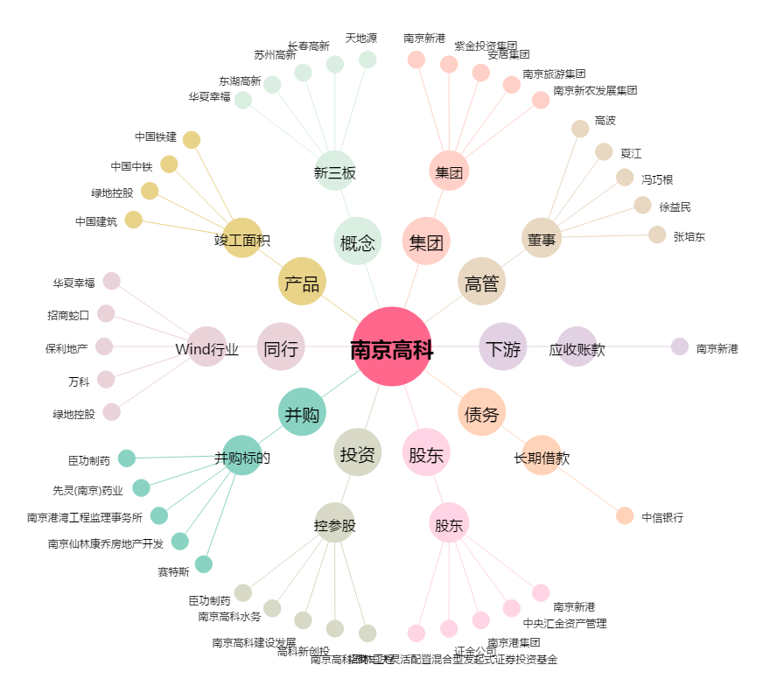
南京高科[600064.SH] - 关系概览图

